Consideraciones
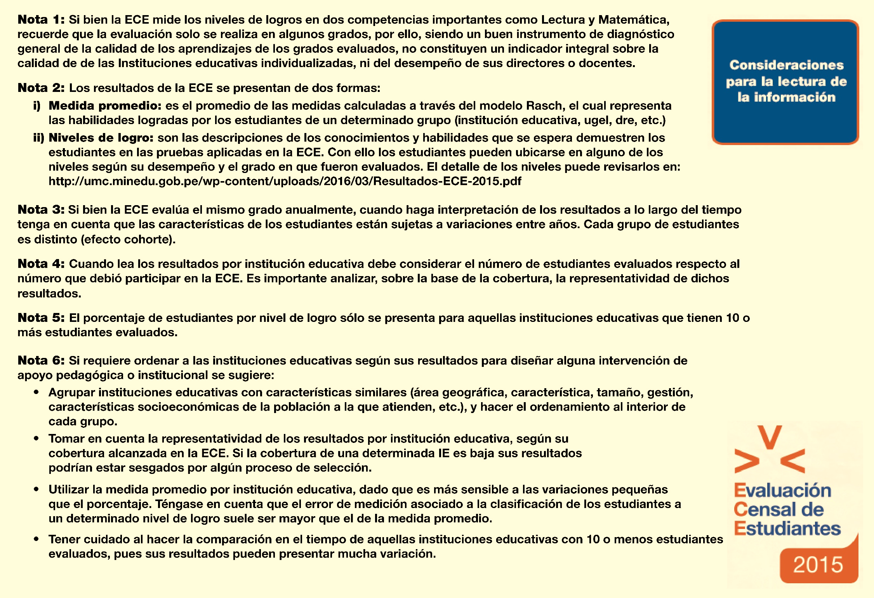

http://umc.minedu.gob.pe/wp-content/uploads/2017/04/presentacion-ECE-2016.pdf

2016

